12.08.2026


2026-08-12

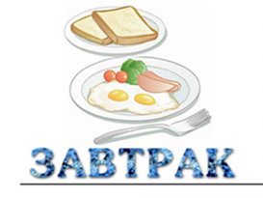
 |  | ясли | ЭЦ | сад/овз | ЭЦ
 | Каша молочная пшеничная | 120 | 162 | 150 | 203
 | кофейный напиток с молоком | 150 | 59 | 200 | 86
 | бутерброд с маслом | 25 | 85 | 30 | 102
 | 10:00 банан | 90 | 85 | 100 | 95


 |  | ясли | ЭЦ | сад/овз | ЭЦ
 | Суп "Снежок" с мясом птицы | 150 | 52.35 | 200 | 69.8
 | птица тушёная | 60 | 82 | 80 | 109
 | каша перловая рассыпчатая | 120 | 140 | 150 | 175
 | компот из кураги | 150 | 50.2 | 200 | 67
 | хлеб пшеничный | 20 | 48 | 30 | 72
 | хлеб украинский | 40 | 44 | 50 | 110


 |  | ясли | ЭЦ | сад/овз | ЭЦ
 | печенье сахарное | 30 | 138 | 40 | 185
 | компот из ягоды | 150 | 18 | 200 | 24


 |  | ясли | ЭЦ | сад/овз | ЭЦ
 | котлета рыбная | 60 | 69 | 80 | 92
 | морковь тушёная | 120 | 76 | 150 | 95
 | Чай с сахаром | 150 | 20 | 200 | 27
 | хлеб пшеничный, украинский | 20/20 | 48 | 25/25 | 72

